상품제안서
안심생활건강세트 12호 (해피홈쿨파스+신신파프쿨파스+멘소래담) | 상품코드: F26988

 |  |  |  |  |  |  | 02-412-0044 | www.easy1.co.kr
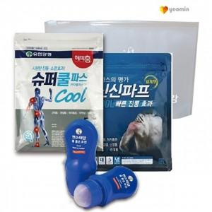

【상세/제작정보】 | 기본수량 미만 인쇄시 비용 추가. 스티커 제작및 부착 비용 별도 문의.

【인쇄/포장옵션】 | 실크 / 종이박스

【공급단가】 | 수량 | 60~ | 120~ | 600~ | 1,000~ | 2,000~
*VAT별도 | 단가 | 11,250원 | 11,070원 | 10,800원 | 10,530원 | 10,350원

【상품 URL】 | https://dev.easy1.co.kr:443/src/goods_detail.php?gdno=26988

